Feuil1
 | 2002 | 2003 | 2004 | 2005
Nord Est | 22,000.00 € | 23,400.00 € | 23,200.00 € | 25,100.00 €
Nord Ouest | 24,600.00 € | 26,600.00 € | 25,100.00 € | 27,600.00 €
Sud Est | 14,100.00 € | 16,500.00 € | 17,800.00 € | 18,200.00 €
Sud Ouest | 19,300.00 € | 15,100.00 € | 16,300.00 € | 16,700.00 €
Ile de France | 11,700.00 € | 12,200.00 € | 12,800.00 € | 12,900.00 €
Totaux | 91,700.00 € | 93,800.00 € | 95,200.00 € | 100,500.00 €

 | Graphique sur l'évolution des ventes dans le Nord Est
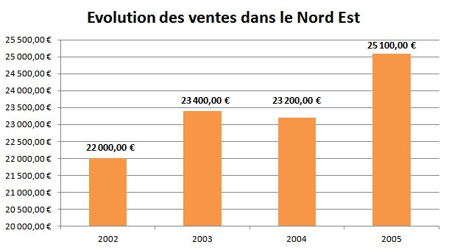

 | Graphique en 3D sur la répartition des ventes en 2002

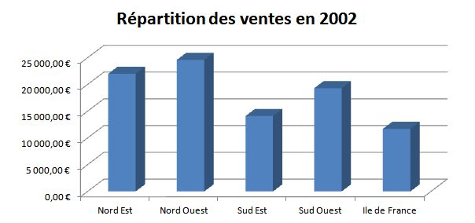

 | Graphique en pourcentage sur la répartition des ventes en 2005
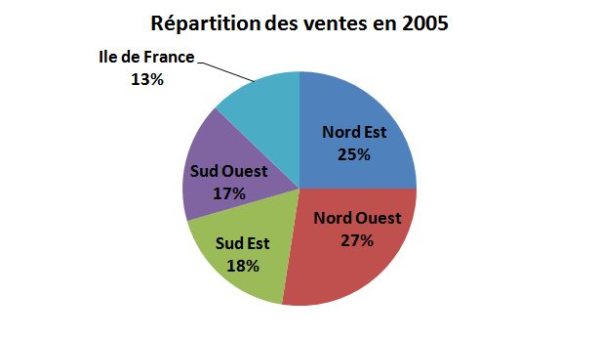

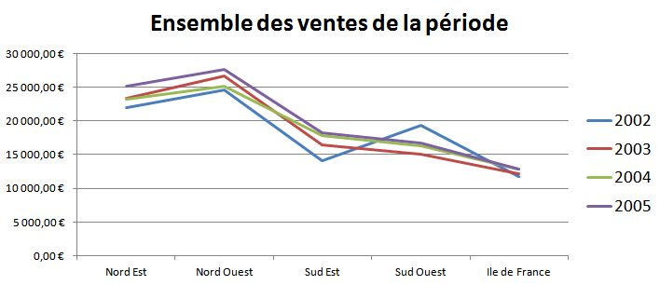
 | Graphique sous forme de courbe sur l'ensemble des ventes de la période

 | Solution: | https://www.clic-formation.net/phoca/7-formations-informatiques/8-excel/31-competences-19.html?download=315:ex-001

